IED Bogotá-Región
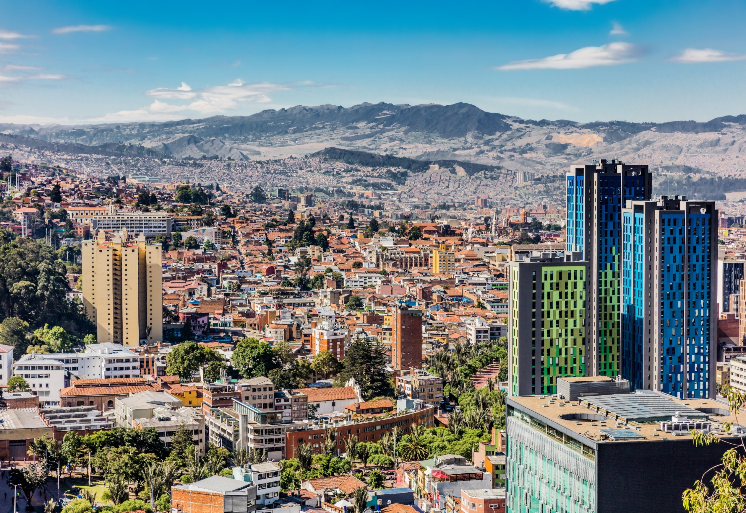
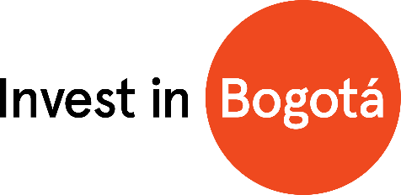

Inversión Extranjera Directa Bogotá - Región* Nueva y de Expansión
Periodo de análisis: 2024-2025 **

Inversión Extranjera Directa Bogotá-Región* Nueva y de Expansión Periodo de análisis: 2021 - 2024** Analítica de datos Diciembre 2024

* Bogotá-Región está conformada por la ciudad de Bogotá y los municipios de Cundinamarca que registraron inversión.
**Las cifras presentadas para el año 2024 y 2025 son preliminares y están sujetas a actualización con base en la información registrada en las fuentes y
las validaciones pertinentes.
Nota: los montos de inversión y empleos nuevos creados son valores estimados que realizan las fuentes de información usadas para este informe.

2. Montos de IED
Inversión Extranjera Directa Nueva y de Expansión en Bogotá-Región - Información histórica de 2021 a 2025
Montos de IED 2021 - 2025
Analítica de Datos
Marzo 2026

 | Entre 2021 y 2025 Bogotá-Región alojó 572 proyectos de IED nueva y de expansión, valorados en USD 7.128 millones, y se estima que estos proyectos generaron más de 66.000 empleos.
Histórico de IED nueva y de expansión anual (2021-2025)
 | 2.1 IED nueva y de expansión anual en Bogotá-Región (2021-2025)

 | Año | Número de proyectos | Inversión de capital (USD millones) | Empleos directos creados

 | 2021 | 108 | 1,497 | 16,868
 | 2022 | 138 | 1,553 | 15,863
 | 2023 | 94 | 628 | 6,549
 | 2024 | 113 | 2,515 | 14,005
 | 2025 | 119 | 935 | 13,466
 | Total | 572 | 7,128 | 66,751

 | Durante 2025, se registraron 119 proyectos de inversión nueva y de expansión en Bogotá-Región, por una inversión estimada de USD 935 millones, y generando más de 13 mil empleos nuevos. La ciudad región vio un incremento en proyectos de inversión del 5,3% respecto al mismo periodo de 2024, además, presentó una variación de -62,8% y -3,8% en montos de inversión y empleos creados respectivamente. La caída en los montos de inversión generó una disminución en los montos promedio de inversión, pasando de USD 22,3 millones a USD 7,9 millones

 | 2.2 Comparación IED nueva y de expansión. Información acumulada (2021-2025)

 |  | Número de proyectos |  | Inversión de capital |  | Empleos directos creados
 | Año | Proyectos | Tasa de crecimiento anual | Capex USD millones | Tasa de crecimiento anual | Empleos | Tasa de crecimiento anual
 | 2021 | 108 |  | 1,497 |  | 16,868
 | 2022 | 138 | 27.8% | 1,553 | 3.7% | 15,863 | -6.0%
 | 2023 | 94 | -31.9% | 628 | -59.6% | 6,549 | -58.7%
 | 2024 | 113 | 20.2% | 2,515 | 300.6% | 14,005 | 113.8%
 | 2025 | 119 | 5.3% | 935 | -62.8% | 13,466 | -3.8%
 | Total | 572 |  | 7,128 |  | 66,751
 | Datos en millones de dólares con precios corrientes
 | *Datos preliminares
 | Fuente: Invest in Bogota con base en información de certificaciones de inversión de IIB, fDi Markets y Orbis Crossborder. Los montos de inversión y empleos nuevos creados son valores estimados que realizan las fuentes de información usadas para este informe.

 | Bogotá-Región concentró el 51,5% de los proyectos, siendo la tercera participación más alta en los ultimos 5 años. Por su parte, el 37,4% de los montos estimados de inversión tuvieron como destino Bogotá - Región, y el 64,7% de los empleos estimados creados por proyectos de inversión extranjera directa nueva y de expansión. Esta participación muestra el papel que desempeña la ciudad-región como motor de la economía colombiana.

 | 2.3 Participación de la IED nueva y de expansión de Bogotá-Región en el total nacional

 |  | Proyectos |  | Inversión de capital |  | Empleos directos creados
 | Año | Bogotá-Región | Total nacional | Bogotá-Región | Total nacional | Bogotá-Región | Total nacional
 | 2021 | 108 | 207 | 1,497 | 4,561 | 16,868 | 36,071
 | 2022 | 138 | 216 | 1,553 | 2,497 | 15,863 | 27,371
 | 2023 | 94 | 170 | 628 | 2,563 | 6,549 | 14,622
 | 2024 | 113 | 234 | 2,515 | 5,156 | 14,005 | 28,465
 | 2025 | 119 | 231 | 935 | 2,502 | 13,466 | 20,817
 | Datos en millones de dólares a precios corrientes
 | *Datos preliminares
 | Fuente: Invest in Bogota con base en información de certificaciones de inversión de IIB, fDi Markets y Orbis Crossborder. Los montos de inversión y empleos nuevos creados son valores estimados que realizan las fuentes de información usadas para este informe.

Proyectos de IED nueva y de expansión por región
Inversión de capital en IED nueva y de expansión por región
Empleos directos creados por la IED nueva y de expansión por región
 | 2021 | 52% | 48% | 33% | 67% | 47% | 53%
 | 2022 | 64% | 36% | 62% | 38% | 58% | 42%
 | 2023 | 55% | 45% | 24% | 76% | 45% | 55%
 | 2024 | 48% | 52% | 49% | 51% | 49% | 51%
 | 2025 | 52% | 48% | 37% | 63% | 65% | 35%

